Лист1
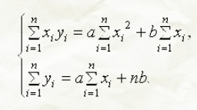
x | y | y_обр | y_найденное | ср кв
1 | 15 | 0.066666666667 | 14.149312908 | 0.72366852822
2 | 11.8 | 0.084745762712 | 10.907344098 | 0.79683455897
3 | 10 | 0.1 | 8.874068464 | 1.2677218238
4 | 9 | 0.11111111111 | 7.4797436513 | 2.3111793658
5 | 3.5 | 0.28571428571 | 6.4640840554 | 8.7857942877
6 | 11 | 0.090909090909 | 5.6912768315 | 28.182541679
21 |  | 0.73914691711 |  | 42.067740244

 | x*y | x^2
 | 0.066666666667 | 1 |  |  | 91 | 21 |  | 2.9546286106
 | 0.16949152542 | 4 |  |  | 21 | 6 |  | 0.73914691711
 | 0.3 | 9
 | 0.44444444444 | 16
 | 1.4285714286 | 25 |  |  | 0.057142857143 | -0.2 | a | 0.021006537181
 | 0.54545454545 | 36 |  |  | -0.2 | 0.86666666667 | b | 0.049668272719
 | 2.9546286106 | 91

